Titelblatt
Tabelle
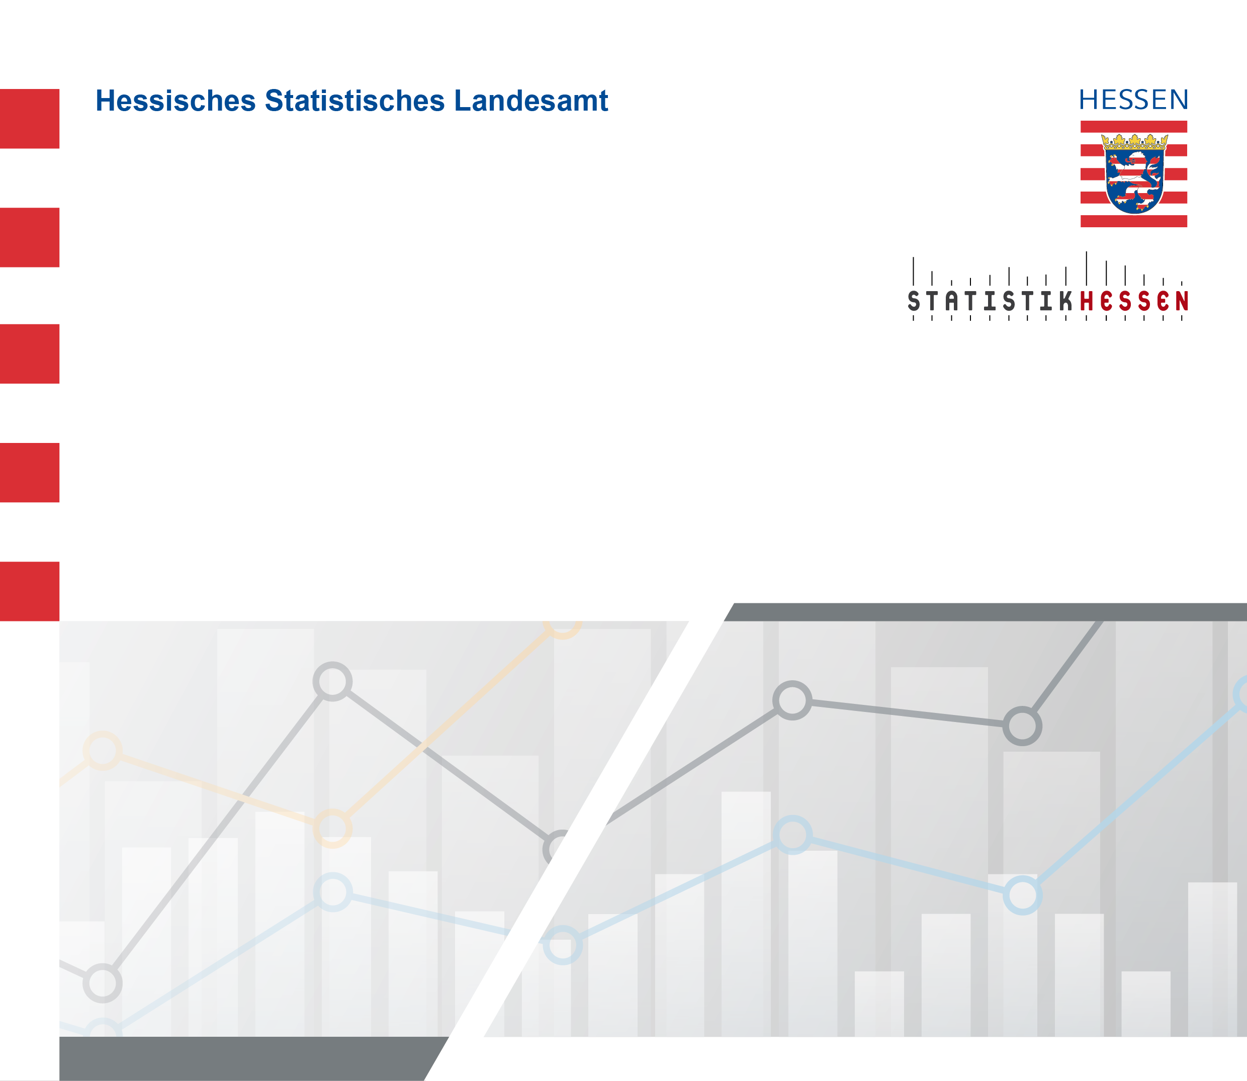
 |  | Juli 2026
 | Arbeitnehmerentgelt je Arbeitnehmerin und
 | Arbeitnehmer in Hessen 2000 bis 2024 nach
 | kreisfreien Städten und Landkreisen

 | Berechnungsstand: August 2025

